9.各国运营商NB-IoT&Cat M频段支持情况
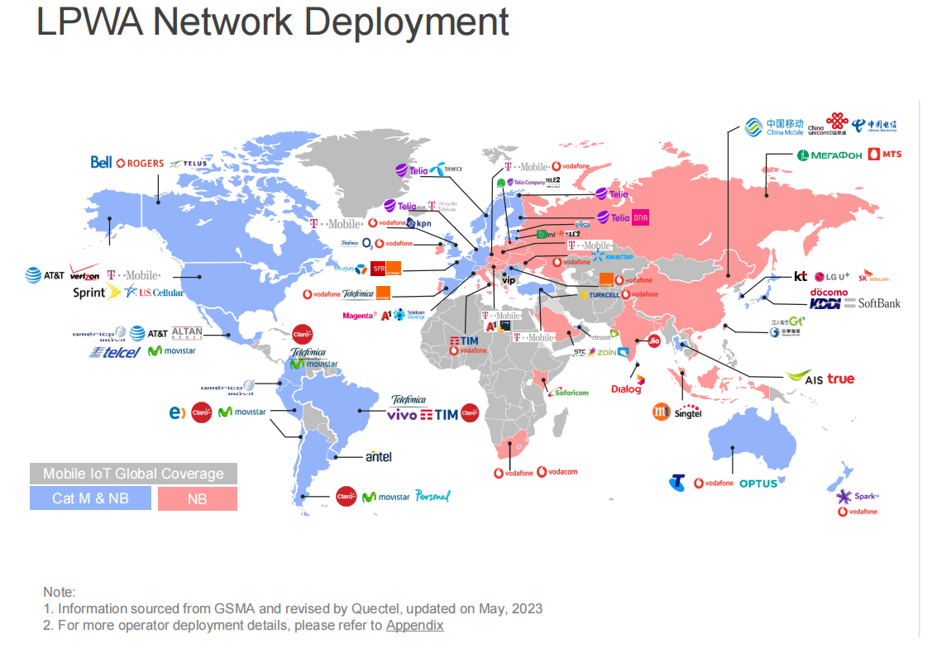

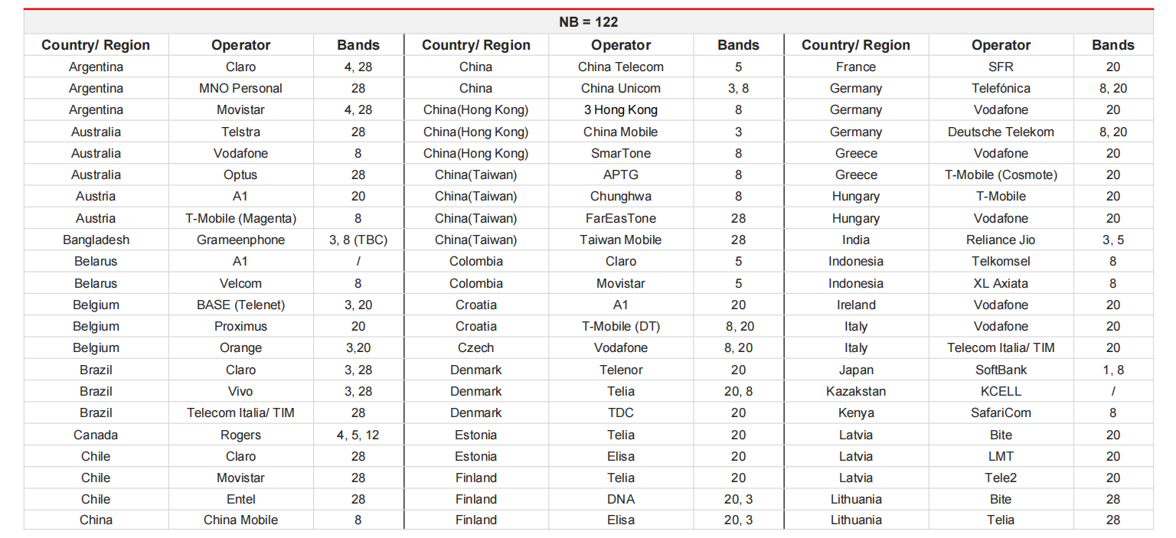

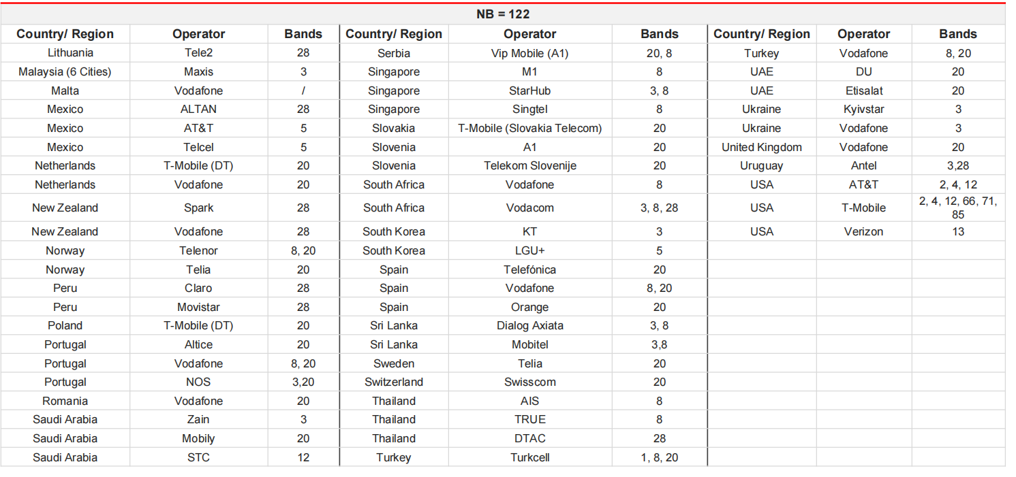

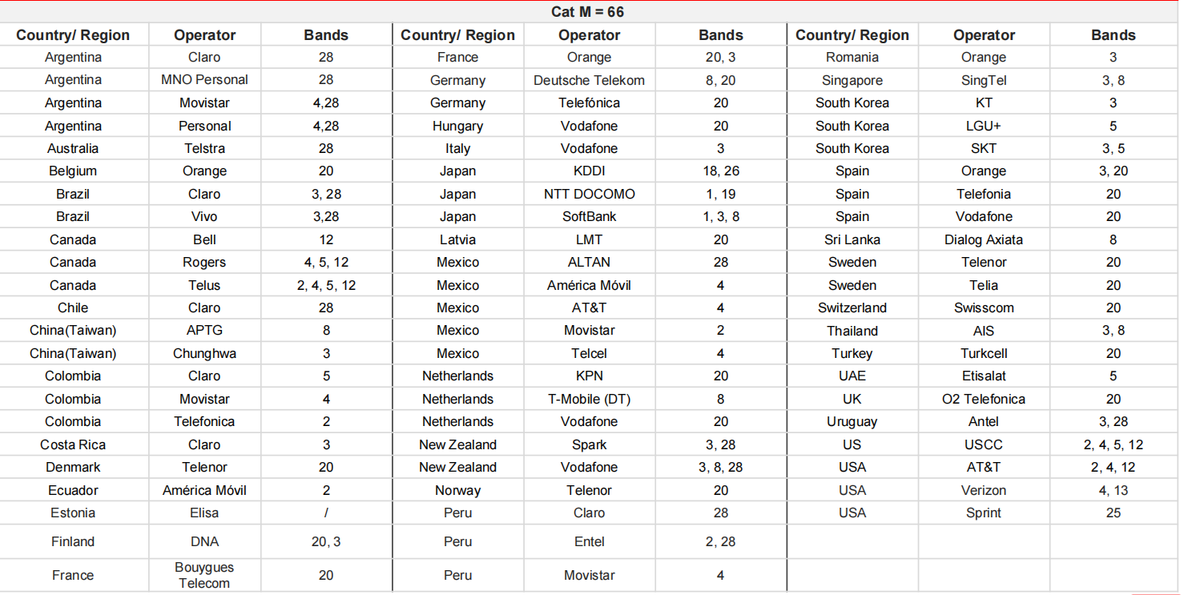

10.WiFi模块代号
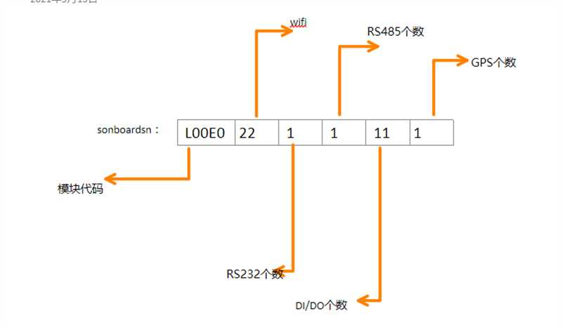
加密芯片第6-7位为WiFi模块代号
厂商 | 厂商代号 | 模块名称 | 模块代号 | 整体代号 | 说明
0 | 0 | NULL | 0 | 0 | 代表没有WiFi模块
sparklin | 1 | WPEQ-257ACN | 1 | 11
sparklan | 1 | WPEA-152GN | 2 | 12
欧智通 | 2 | RTL8723du | 2 | 22 | UR3X V1机型所使用的WiFi模组
移远 | 3 | AIC8800 | 1 | 31 | UR3X V2机型所使用的WiFI模组

